ავტომობილის დიფუზორი სუნი
1. ავტომობილის დიფუზორი სუნი და აპარატი
1. ავტომობილის დიფუზორი და სუნი: CARPARFUM REFILL - OUD NOBILE CARPARFUM REFILL - PEONIA BLACK JASMINE CARPARFUM REFILL-ROSA TABACCO CARPARFUM DISPENSER - CARBON FIBER CARPARFUM DISPENSER - CHROME CARPARFUM DISPENSER - NICKEL
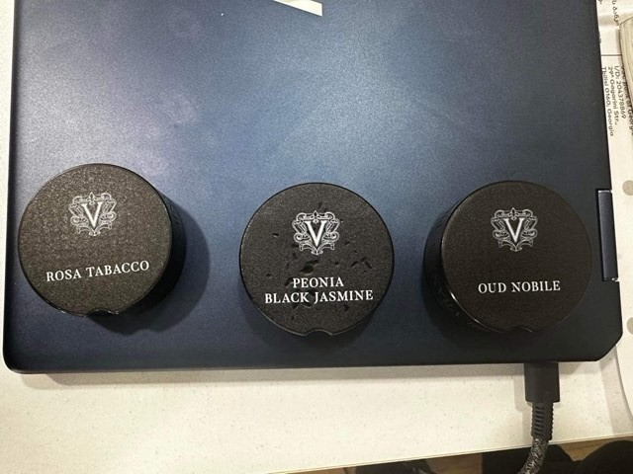 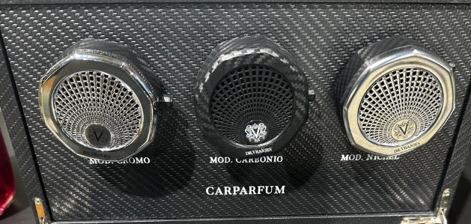
რაოდენობა 70-70 ცალი
სულ 210

ყავის მადუღარა
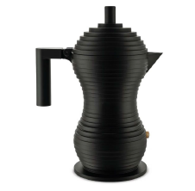
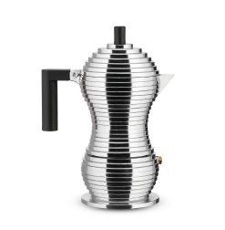
მონაცემი
ყავის მადუღარა , შავი სახელურით Pulcina, 3 ჭიქიანი / რაოდენობა 50 ცალი

